상품제안서
아이리버 2.1채널 블루투스 사운드바 스피커 | 상품코드: S47745

 |  |  |  |  |  |  | 02-713-8555 | www.synergygift.co.kr
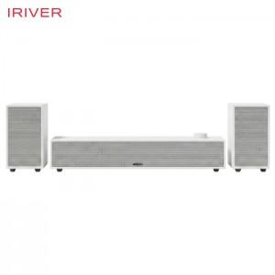 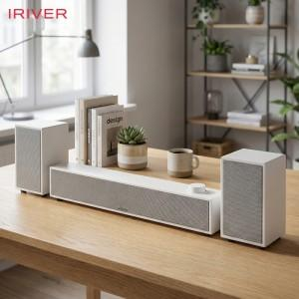 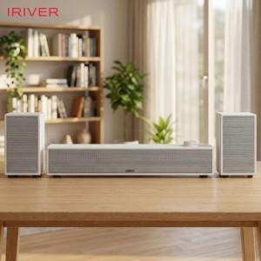

【상세/제작정보】

【인쇄/포장옵션】 | 레이저 / 포장불가능

【공급단가】 | 수량 | 10~ | 50~ | 100~ | 300~ | 500~
*VAT별도 | 단가 | 43,500원 | 40,830원 | 39,550원 | 38,500원 | 37,830원

【상품 URL】 | https://www.synergygift.co.kr:443/src/goods_detail.php?gdno=47745

